ホーム画面
外部設計書 |  |  |  |  | 画面名 |  | トップページ |  |  |  | 作成者 | 平岡理沙 |  |  | 更新者
 |  |  |  |  | システム名 |  | SEEGGS(しーぐす) |  |  |  | 作成日 | 2020-06-04 |  |  | 更新日
 |  |  |  |  | 備考

 | 画面設計
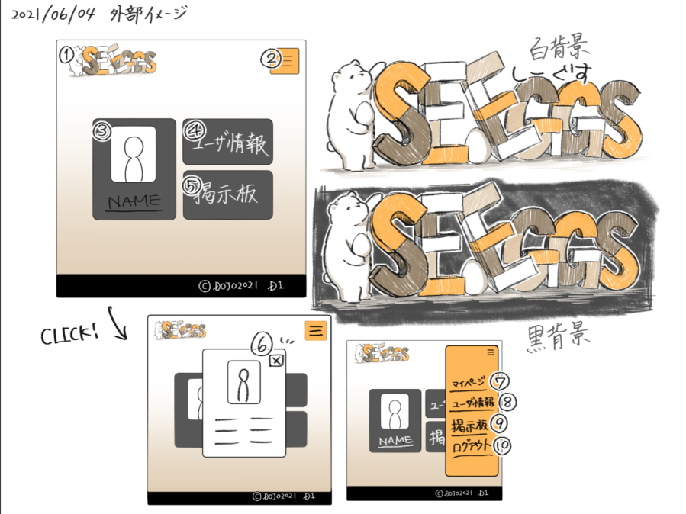

１０

１１

 | 機能設計
 |  | ページロード
 |  |  | ロード時に、以下の処理を実行する。

 |  |  | ログイン状態を判定し、ログイン状態であれば「５ 新規会員登録」を「１２ マイページ」に変更する。
 |  |  | アイキャッチ画像を読み込み、スライドショーを行う。
 |  |  | 有効なカテゴリを取得し「３ カテゴリ選択」に追加する。１番上の項目のみ固定で「すべての商品」を追加する。
 |  |  | 有効なカテゴリを取得し「８ カテゴリ欄」に表示する。
 |  |  | おすすめ商品設定テーブルから、優先順位昇順に取得し、上位３件を左から順に「１１ おすすめ商品欄」に表示する。

 |  | 「２ カート」クリック
 |  |  | カート詳細画面に遷移する。

 |  | 「３ すべての商品」欄変更
 |  |  | 選択されたカテゴリの、カテゴリ一覧ページに遷移する。

 |  | 「４ 検索」でのエンターまたは虫眼鏡ボタン押下
 |  |  | 検索欄が空欄である場合は何もしない。
 |  |  | 空欄でない場合、検索結果一覧画面に遷移する。検索結果一覧画面では、対象文字での検索を自動で行う。

 |  | （以下略）

 | 項目定義書

 | No |  | 物理名 | 論理名 |  | 画面型 |  | データ型 | min | max | DBテーブル |  | DBカラム | 備考
 |  | 1 | corptitle | タイトル |  | Label |  | String
 |  | 2 | cartarea | カート |  |  |  |  |  |  |  |  |  | カート内金額表示を含めたパーツを作成する
 |  | 3 | selcategory | カテゴリ選択 |  | Select |  | String |  |  | m_category |  | categoryname
 |  | 4 | searchword | キーワード検索 |  | Textbox |  |  | 0 | 20
 |  | 5 | register | 新規登録 |  | Image
 |  | 6 | favor | お気に入り |  | Image
 |  | 7 | login | ログイン |  | Image
 |  | 8 | categories | カテゴリ一覧 |  | Link |  | String | 1 | 20 | m_category |  | categoryname
 |  | 9 | eyecatch | アイキャッチ |  | Image
 |  | 10 | newarrival_1 | 新商品画像１ |  | Image |  |  |  |  |  |  |  | 新商品の新しいものから順に、画像を取得する
 |  | 11 | ・・・ | ・・・
 |  | 12
 |  | 13
 |  | 14
 |  | 15
 |  | 16
 |  | 17
 |  | 18
 |  | 19
 |  | 20
 |  | 21
 |  | 22
 |  | 23
 |  | 24
 |  | 25
 |  | 26
 |  | 27
 |  | 28
 |  | 29
 |  | 30

ログイン画面
外部設計書 |  |  |  |  | 画面名 |  | トップページ |  |  |  | 作成者 | 平岡理沙 |  |  | 更新者
 |  |  |  |  | システム名 |  | SEEGGS(しーぐす) |  |  |  | 作成日 | 2020-06-04 |  |  | 更新日
 |  |  |  |  | 備考

 | 画面設計

１０

１１

 | 機能設計
 |  | ページロード
 |  |  | ロード時に、以下の処理を実行する。

 |  |  | ログイン状態を判定し、ログイン状態であれば「５ 新規会員登録」を「１２ マイページ」に変更する。
 |  |  | アイキャッチ画像を読み込み、スライドショーを行う。
 |  |  | 有効なカテゴリを取得し「３ カテゴリ選択」に追加する。１番上の項目のみ固定で「すべての商品」を追加する。
 |  |  | 有効なカテゴリを取得し「８ カテゴリ欄」に表示する。
 |  |  | おすすめ商品設定テーブルから、優先順位昇順に取得し、上位３件を左から順に「１１ おすすめ商品欄」に表示する。

 |  | 「２ カート」クリック
 |  |  | カート詳細画面に遷移する。

 |  | 「３ すべての商品」欄変更
 |  |  | 選択されたカテゴリの、カテゴリ一覧ページに遷移する。

 |  | 「４ 検索」でのエンターまたは虫眼鏡ボタン押下
 |  |  | 検索欄が空欄である場合は何もしない。
 |  |  | 空欄でない場合、検索結果一覧画面に遷移する。検索結果一覧画面では、対象文字での検索を自動で行う。

 |  | （以下略）

 | 項目定義書

 | No |  | 物理名 | 論理名 |  | 画面型 |  | データ型 | min | max | DBテーブル |  | DBカラム | 備考
 |  | 1 | corptitle | タイトル |  | Label |  | String
 |  | 2 | cartarea | カート |  |  |  |  |  |  |  |  |  | カート内金額表示を含めたパーツを作成する
 |  | 3 | selcategory | カテゴリ選択 |  | Select |  | String |  |  | m_category |  | categoryname
 |  | 4 | searchword | キーワード検索 |  | Textbox |  |  | 0 | 20
 |  | 5 | register | 新規登録 |  | Image
 |  | 6 | favor | お気に入り |  | Image
 |  | 7 | login | ログイン |  | Image
 |  | 8 | categories | カテゴリ一覧 |  | Link |  | String | 1 | 20 | m_category |  | categoryname
 |  | 9 | eyecatch | アイキャッチ |  | Image
 |  | 10 | newarrival_1 | 新商品画像１ |  | Image |  |  |  |  |  |  |  | 新商品の新しいものから順に、画像を取得する
 |  | 11 | ・・・ | ・・・
 |  | 12
 |  | 13
 |  | 14
 |  | 15
 |  | 16
 |  | 17
 |  | 18
 |  | 19
 |  | 20
 |  | 21
 |  | 22
 |  | 23
 |  | 24
 |  | 25
 |  | 26
 |  | 27
 |  | 28
 |  | 29
 |  | 30

掲示板+検索
外部設計書 |  |  |  |  | 画面名 |  | トップページ |  |  |  | 作成者 | 平岡理沙 |  |  | 更新者
 |  |  |  |  | システム名 |  | SEEGGS(しーぐす) |  |  |  | 作成日 | 2020-06-04 |  |  | 更新日
 |  |  |  |  | 備考

 | 画面設計
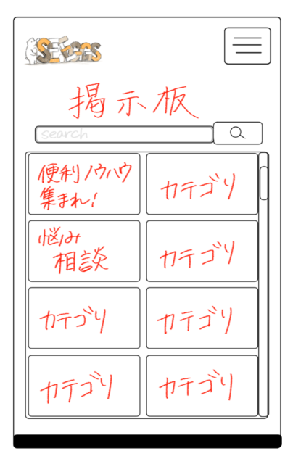

１０

１１

 | 機能設計
 |  | ページロード
 |  |  | ロード時に、以下の処理を実行する。

 |  |  | ログイン状態を判定し、ログイン状態であれば「５ 新規会員登録」を「１２ マイページ」に変更する。
 |  |  | アイキャッチ画像を読み込み、スライドショーを行う。
 |  |  | 有効なカテゴリを取得し「３ カテゴリ選択」に追加する。１番上の項目のみ固定で「すべての商品」を追加する。
 |  |  | 有効なカテゴリを取得し「８ カテゴリ欄」に表示する。
 |  |  | おすすめ商品設定テーブルから、優先順位昇順に取得し、上位３件を左から順に「１１ おすすめ商品欄」に表示する。

 |  | 「２ カート」クリック
 |  |  | カート詳細画面に遷移する。

 |  | 「３ すべての商品」欄変更
 |  |  | 選択されたカテゴリの、カテゴリ一覧ページに遷移する。

 |  | 「４ 検索」でのエンターまたは虫眼鏡ボタン押下
 |  |  | 検索欄が空欄である場合は何もしない。
 |  |  | 空欄でない場合、検索結果一覧画面に遷移する。検索結果一覧画面では、対象文字での検索を自動で行う。

 |  | （以下略）

 | 項目定義書

 | No |  | 物理名 | 論理名 |  | 画面型 |  | データ型 | min | max | DBテーブル |  | DBカラム | 備考
 |  | 1 | corptitle | タイトル |  | Label |  | String
 |  | 2 | cartarea | カート |  |  |  |  |  |  |  |  |  | カート内金額表示を含めたパーツを作成する
 |  | 3 | selcategory | カテゴリ選択 |  | Select |  | String |  |  | m_category |  | categoryname
 |  | 4 | searchword | キーワード検索 |  | Textbox |  |  | 0 | 20
 |  | 5 | register | 新規登録 |  | Image
 |  | 6 | favor | お気に入り |  | Image
 |  | 7 | login | ログイン |  | Image
 |  | 8 | categories | カテゴリ一覧 |  | Link |  | String | 1 | 20 | m_category |  | categoryname
 |  | 9 | eyecatch | アイキャッチ |  | Image
 |  | 10 | newarrival_1 | 新商品画像１ |  | Image |  |  |  |  |  |  |  | 新商品の新しいものから順に、画像を取得する
 |  | 11 | ・・・ | ・・・
 |  | 12
 |  | 13
 |  | 14
 |  | 15
 |  | 16
 |  | 17
 |  | 18
 |  | 19
 |  | 20
 |  | 21
 |  | 22
 |  | 23
 |  | 24
 |  | 25
 |  | 26
 |  | 27
 |  | 28
 |  | 29
 |  | 30

管理者画面
外部設計書 |  |  |  |  | 画面名 |  | トップページ |  |  |  | 作成者 | 平岡理沙 |  |  | 更新者
 |  |  |  |  | システム名 |  | SEEGGS(しーぐす) |  |  |  | 作成日 | 2020-06-04 |  |  | 更新日
 |  |  |  |  | 備考

 | 画面設計
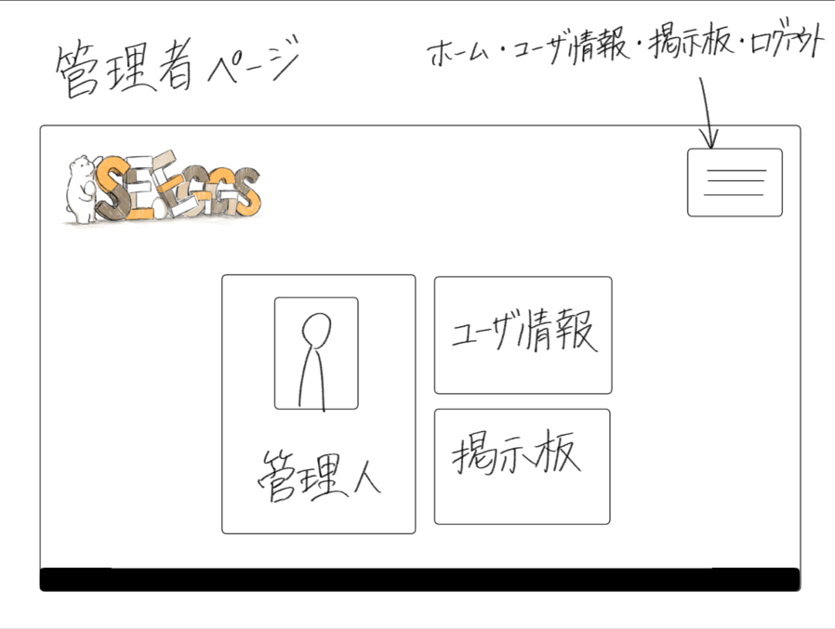

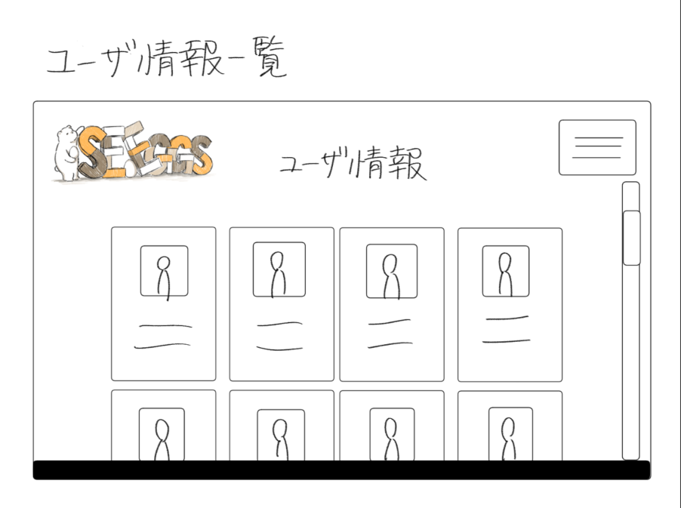
１０

１１

 | 機能設計
 |  | ページロード
 |  |  | ロード時に、以下の処理を実行する。

 |  |  | ログイン状態を判定し、ログイン状態であれば「５ 新規会員登録」を「１２ マイページ」に変更する。
 |  |  | アイキャッチ画像を読み込み、スライドショーを行う。
 |  |  | 有効なカテゴリを取得し「３ カテゴリ選択」に追加する。１番上の項目のみ固定で「すべての商品」を追加する。
 |  |  | 有効なカテゴリを取得し「８ カテゴリ欄」に表示する。
 |  |  | おすすめ商品設定テーブルから、優先順位昇順に取得し、上位３件を左から順に「１１ おすすめ商品欄」に表示する。

 |  | 「２ カート」クリック
 |  |  | カート詳細画面に遷移する。

 |  | 「３ すべての商品」欄変更
 |  |  | 選択されたカテゴリの、カテゴリ一覧ページに遷移する。

 |  | 「４ 検索」でのエンターまたは虫眼鏡ボタン押下
 |  |  | 検索欄が空欄である場合は何もしない。
 |  |  | 空欄でない場合、検索結果一覧画面に遷移する。検索結果一覧画面では、対象文字での検索を自動で行う。

 |  | （以下略）

 | 項目定義書

 | No |  | 物理名 | 論理名 |  | 画面型 |  | データ型 | min | max | DBテーブル |  | DBカラム | 備考
 |  | 1 | corptitle | タイトル |  | Label |  | String
 |  | 2 | cartarea | カート |  |  |  |  |  |  |  |  |  | カート内金額表示を含めたパーツを作成する
 |  | 3 | selcategory | カテゴリ選択 |  | Select |  | String |  |  | m_category |  | categoryname
 |  | 4 | searchword | キーワード検索 |  | Textbox |  |  | 0 | 20
 |  | 5 | register | 新規登録 |  | Image
 |  | 6 | favor | お気に入り |  | Image
 |  | 7 | login | ログイン |  | Image
 |  | 8 | categories | カテゴリ一覧 |  | Link |  | String | 1 | 20 | m_category |  | categoryname
 |  | 9 | eyecatch | アイキャッチ |  | Image
 |  | 10 | newarrival_1 | 新商品画像１ |  | Image |  |  |  |  |  |  |  | 新商品の新しいものから順に、画像を取得する
 |  | 11 | ・・・ | ・・・
 |  | 12
 |  | 13
 |  | 14
 |  | 15
 |  | 16
 |  | 17
 |  | 18
 |  | 19
 |  | 20
 |  | 21
 |  | 22
 |  | 23
 |  | 24
 |  | 25
 |  | 26
 |  | 27
 |  | 28
 |  | 29
 |  | 30

検索結果画面
外部設計書 |  |  |  |  | 画面名 |  | トップページ |  |  |  | 作成者 | 平岡理沙 |  |  | 更新者
 |  |  |  |  | システム名 |  | SEEGGS(しーぐす) |  |  |  | 作成日 | 2020-06-04 |  |  | 更新日
 |  |  |  |  | 備考

 | 画面設計

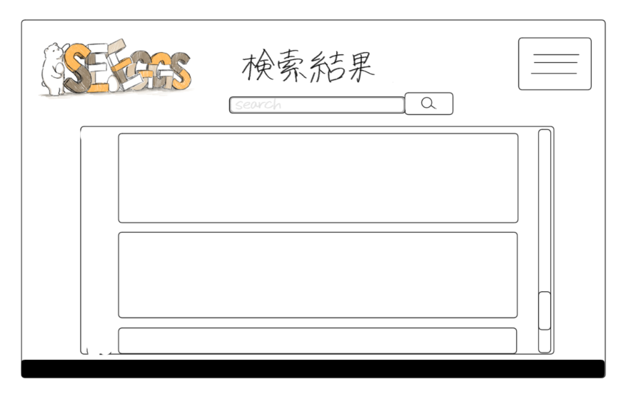

１０

１１

 | 機能設計
 |  | ページロード
 |  |  | ロード時に、以下の処理を実行する。

 |  |  | ログイン状態を判定し、ログイン状態であれば「５ 新規会員登録」を「１２ マイページ」に変更する。
 |  |  | アイキャッチ画像を読み込み、スライドショーを行う。
 |  |  | 有効なカテゴリを取得し「３ カテゴリ選択」に追加する。１番上の項目のみ固定で「すべての商品」を追加する。
 |  |  | 有効なカテゴリを取得し「８ カテゴリ欄」に表示する。
 |  |  | おすすめ商品設定テーブルから、優先順位昇順に取得し、上位３件を左から順に「１１ おすすめ商品欄」に表示する。

 |  | 「２ カート」クリック
 |  |  | カート詳細画面に遷移する。

 |  | 「３ すべての商品」欄変更
 |  |  | 選択されたカテゴリの、カテゴリ一覧ページに遷移する。

 |  | 「４ 検索」でのエンターまたは虫眼鏡ボタン押下
 |  |  | 検索欄が空欄である場合は何もしない。
 |  |  | 空欄でない場合、検索結果一覧画面に遷移する。検索結果一覧画面では、対象文字での検索を自動で行う。

 |  | （以下略）

 | 項目定義書

 | No |  | 物理名 | 論理名 |  | 画面型 |  | データ型 | min | max | DBテーブル |  | DBカラム | 備考
 |  | 1 | corptitle | タイトル |  | Label |  | String
 |  | 2 | cartarea | カート |  |  |  |  |  |  |  |  |  | カート内金額表示を含めたパーツを作成する
 |  | 3 | selcategory | カテゴリ選択 |  | Select |  | String |  |  | m_category |  | categoryname
 |  | 4 | searchword | キーワード検索 |  | Textbox |  |  | 0 | 20
 |  | 5 | register | 新規登録 |  | Image
 |  | 6 | favor | お気に入り |  | Image
 |  | 7 | login | ログイン |  | Image
 |  | 8 | categories | カテゴリ一覧 |  | Link |  | String | 1 | 20 | m_category |  | categoryname
 |  | 9 | eyecatch | アイキャッチ |  | Image
 |  | 10 | newarrival_1 | 新商品画像１ |  | Image |  |  |  |  |  |  |  | 新商品の新しいものから順に、画像を取得する
 |  | 11 | ・・・ | ・・・
 |  | 12
 |  | 13
 |  | 14
 |  | 15
 |  | 16
 |  | 17
 |  | 18
 |  | 19
 |  | 20
 |  | 21
 |  | 22
 |  | 23
 |  | 24
 |  | 25
 |  | 26
 |  | 27
 |  | 28
 |  | 29
 |  | 30

アカウント管理画面
外部設計書 |  |  |  |  | 画面名 |  | トップページ |  |  |  | 作成者 | 平岡理沙 |  |  | 更新者
 |  |  |  |  | システム名 |  | SEEGGS(しーぐす) |  |  |  | 作成日 | 2020-06-04 |  |  | 更新日
 |  |  |  |  | 備考

 | 画面設計

１０

１１

 | 機能設計
 |  | ページロード
 |  |  | ロード時に、以下の処理を実行する。

 |  |  | ログイン状態を判定し、ログイン状態であれば「５ 新規会員登録」を「１２ マイページ」に変更する。
 |  |  | アイキャッチ画像を読み込み、スライドショーを行う。
 |  |  | 有効なカテゴリを取得し「３ カテゴリ選択」に追加する。１番上の項目のみ固定で「すべての商品」を追加する。
 |  |  | 有効なカテゴリを取得し「８ カテゴリ欄」に表示する。
 |  |  | おすすめ商品設定テーブルから、優先順位昇順に取得し、上位３件を左から順に「１１ おすすめ商品欄」に表示する。

 |  | 「２ カート」クリック
 |  |  | カート詳細画面に遷移する。

 |  | 「３ すべての商品」欄変更
 |  |  | 選択されたカテゴリの、カテゴリ一覧ページに遷移する。

 |  | 「４ 検索」でのエンターまたは虫眼鏡ボタン押下
 |  |  | 検索欄が空欄である場合は何もしない。
 |  |  | 空欄でない場合、検索結果一覧画面に遷移する。検索結果一覧画面では、対象文字での検索を自動で行う。

 |  | （以下略）

 | 項目定義書

 | No |  | 物理名 | 論理名 |  | 画面型 |  | データ型 | min | max | DBテーブル |  | DBカラム | 備考
 |  | 1 | corptitle | タイトル |  | Label |  | String
 |  | 2 | cartarea | カート |  |  |  |  |  |  |  |  |  | カート内金額表示を含めたパーツを作成する
 |  | 3 | selcategory | カテゴリ選択 |  | Select |  | String |  |  | m_category |  | categoryname
 |  | 4 | searchword | キーワード検索 |  | Textbox |  |  | 0 | 20
 |  | 5 | register | 新規登録 |  | Image
 |  | 6 | favor | お気に入り |  | Image
 |  | 7 | login | ログイン |  | Image
 |  | 8 | categories | カテゴリ一覧 |  | Link |  | String | 1 | 20 | m_category |  | categoryname
 |  | 9 | eyecatch | アイキャッチ |  | Image
 |  | 10 | newarrival_1 | 新商品画像１ |  | Image |  |  |  |  |  |  |  | 新商品の新しいものから順に、画像を取得する
 |  | 11 | ・・・ | ・・・
 |  | 12
 |  | 13
 |  | 14
 |  | 15
 |  | 16
 |  | 17
 |  | 18
 |  | 19
 |  | 20
 |  | 21
 |  | 22
 |  | 23
 |  | 24
 |  | 25
 |  | 26
 |  | 27
 |  | 28
 |  | 29
 |  | 30

お気に入り画面
外部設計書 |  |  |  |  | 画面名 |  | トップページ |  |  |  | 作成者 | 平岡理沙 |  |  | 更新者
 |  |  |  |  | システム名 |  | SEEGGS(しーぐす) |  |  |  | 作成日 | 2020-06-04 |  |  | 更新日
 |  |  |  |  | 備考

 | 画面設計
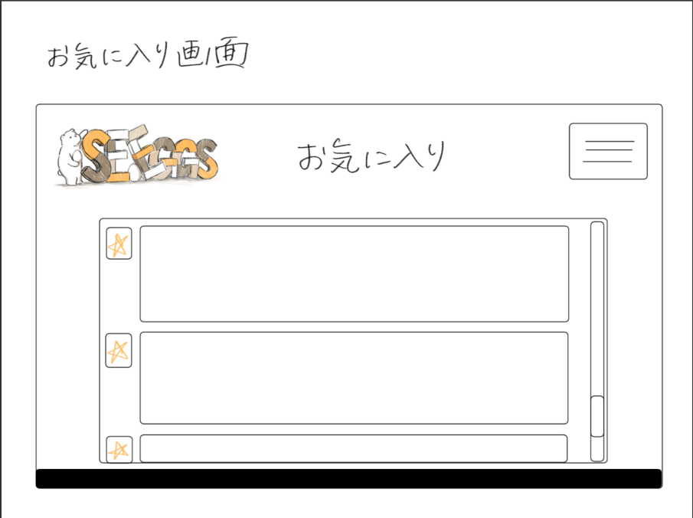

１０

１１

 | 機能設計
 |  | ページロード
 |  |  | ロード時に、以下の処理を実行する。

 |  |  | ログイン状態を判定し、ログイン状態であれば「５ 新規会員登録」を「１２ マイページ」に変更する。
 |  |  | アイキャッチ画像を読み込み、スライドショーを行う。
 |  |  | 有効なカテゴリを取得し「３ カテゴリ選択」に追加する。１番上の項目のみ固定で「すべての商品」を追加する。
 |  |  | 有効なカテゴリを取得し「８ カテゴリ欄」に表示する。
 |  |  | おすすめ商品設定テーブルから、優先順位昇順に取得し、上位３件を左から順に「１１ おすすめ商品欄」に表示する。

 |  | 「２ カート」クリック
 |  |  | カート詳細画面に遷移する。

 |  | 「３ すべての商品」欄変更
 |  |  | 選択されたカテゴリの、カテゴリ一覧ページに遷移する。

 |  | 「４ 検索」でのエンターまたは虫眼鏡ボタン押下
 |  |  | 検索欄が空欄である場合は何もしない。
 |  |  | 空欄でない場合、検索結果一覧画面に遷移する。検索結果一覧画面では、対象文字での検索を自動で行う。

 |  | （以下略）

 | 項目定義書

 | No |  | 物理名 | 論理名 |  | 画面型 |  | データ型 | min | max | DBテーブル |  | DBカラム | 備考
 |  | 1 | corptitle | タイトル |  | Label |  | String
 |  | 2 | cartarea | カート |  |  |  |  |  |  |  |  |  | カート内金額表示を含めたパーツを作成する
 |  | 3 | selcategory | カテゴリ選択 |  | Select |  | String |  |  | m_category |  | categoryname
 |  | 4 | searchword | キーワード検索 |  | Textbox |  |  | 0 | 20
 |  | 5 | register | 新規登録 |  | Image
 |  | 6 | favor | お気に入り |  | Image
 |  | 7 | login | ログイン |  | Image
 |  | 8 | categories | カテゴリ一覧 |  | Link |  | String | 1 | 20 | m_category |  | categoryname
 |  | 9 | eyecatch | アイキャッチ |  | Image
 |  | 10 | newarrival_1 | 新商品画像１ |  | Image |  |  |  |  |  |  |  | 新商品の新しいものから順に、画像を取得する
 |  | 11 | ・・・ | ・・・
 |  | 12
 |  | 13
 |  | 14
 |  | 15
 |  | 16
 |  | 17
 |  | 18
 |  | 19
 |  | 20
 |  | 21
 |  | 22
 |  | 23
 |  | 24
 |  | 25
 |  | 26
 |  | 27
 |  | 28
 |  | 29
 |  | 30

スレッド画面
外部設計書 |  |  |  |  | 画面名 |  | トップページ |  |  |  | 作成者 | 平岡理沙 |  |  | 更新者
 |  |  |  |  | システム名 |  | SEEGGS(しーぐす) |  |  |  | 作成日 | 2020-06-04 |  |  | 更新日
 |  |  |  |  | 備考

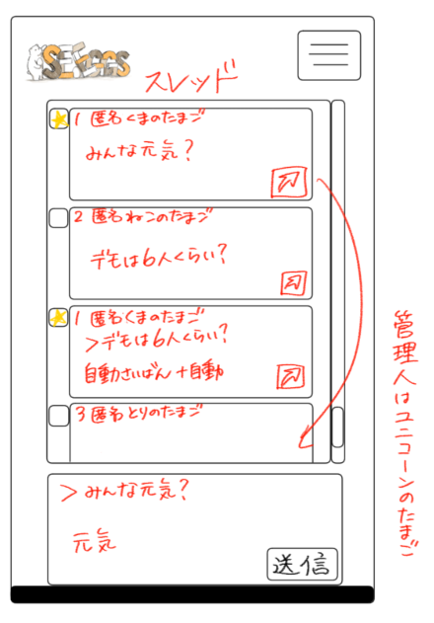
 | 画面設計

１０

１１

 | 機能設計
 |  | ページロード
 |  |  | ロード時に、以下の処理を実行する。

 |  |  | ログイン状態を判定し、ログイン状態であれば「５ 新規会員登録」を「１２ マイページ」に変更する。
 |  |  | アイキャッチ画像を読み込み、スライドショーを行う。
 |  |  | 有効なカテゴリを取得し「３ カテゴリ選択」に追加する。１番上の項目のみ固定で「すべての商品」を追加する。
 |  |  | 有効なカテゴリを取得し「８ カテゴリ欄」に表示する。
 |  |  | おすすめ商品設定テーブルから、優先順位昇順に取得し、上位３件を左から順に「１１ おすすめ商品欄」に表示する。

 |  | 「２ カート」クリック
 |  |  | カート詳細画面に遷移する。

 |  | 「３ すべての商品」欄変更
 |  |  | 選択されたカテゴリの、カテゴリ一覧ページに遷移する。

 |  | 「４ 検索」でのエンターまたは虫眼鏡ボタン押下
 |  |  | 検索欄が空欄である場合は何もしない。
 |  |  | 空欄でない場合、検索結果一覧画面に遷移する。検索結果一覧画面では、対象文字での検索を自動で行う。

 |  | （以下略）

 | 項目定義書

 | No |  | 物理名 | 論理名 |  | 画面型 |  | データ型 | min | max | DBテーブル |  | DBカラム | 備考
 |  | 1 | corptitle | タイトル |  | Label |  | String
 |  | 2 | cartarea | カート |  |  |  |  |  |  |  |  |  | カート内金額表示を含めたパーツを作成する
 |  | 3 | selcategory | カテゴリ選択 |  | Select |  | String |  |  | m_category |  | categoryname
 |  | 4 | searchword | キーワード検索 |  | Textbox |  |  | 0 | 20
 |  | 5 | register | 新規登録 |  | Image
 |  | 6 | favor | お気に入り |  | Image
 |  | 7 | login | ログイン |  | Image
 |  | 8 | categories | カテゴリ一覧 |  | Link |  | String | 1 | 20 | m_category |  | categoryname
 |  | 9 | eyecatch | アイキャッチ |  | Image
 |  | 10 | newarrival_1 | 新商品画像１ |  | Image |  |  |  |  |  |  |  | 新商品の新しいものから順に、画像を取得する
 |  | 11 | ・・・ | ・・・
 |  | 12
 |  | 13
 |  | 14
 |  | 15
 |  | 16
 |  | 17
 |  | 18
 |  | 19
 |  | 20
 |  | 21
 |  | 22
 |  | 23
 |  | 24
 |  | 25
 |  | 26
 |  | 27
 |  | 28
 |  | 29
 |  | 30

ユーザ情報一覧画面
外部設計書 |  |  |  |  | 画面名 |  | トップページ |  |  |  | 作成者 | 平岡理沙 |  |  | 更新者
 |  |  |  |  | システム名 |  | SEEGGS(しーぐす) |  |  |  | 作成日 | 2020-06-04 |  |  | 更新日
 |  |  |  |  | 備考

 | 画面設計

１０

１１

 | 機能設計
 |  | ページロード
 |  |  | ロード時に、以下の処理を実行する。

 |  |  | ログイン状態を判定し、ログイン状態であれば「５ 新規会員登録」を「１２ マイページ」に変更する。
 |  |  | アイキャッチ画像を読み込み、スライドショーを行う。
 |  |  | 有効なカテゴリを取得し「３ カテゴリ選択」に追加する。１番上の項目のみ固定で「すべての商品」を追加する。
 |  |  | 有効なカテゴリを取得し「８ カテゴリ欄」に表示する。
 |  |  | おすすめ商品設定テーブルから、優先順位昇順に取得し、上位３件を左から順に「１１ おすすめ商品欄」に表示する。

 |  | 「２ カート」クリック
 |  |  | カート詳細画面に遷移する。

 |  | 「３ すべての商品」欄変更
 |  |  | 選択されたカテゴリの、カテゴリ一覧ページに遷移する。

 |  | 「４ 検索」でのエンターまたは虫眼鏡ボタン押下
 |  |  | 検索欄が空欄である場合は何もしない。
 |  |  | 空欄でない場合、検索結果一覧画面に遷移する。検索結果一覧画面では、対象文字での検索を自動で行う。

 |  | （以下略）

 | 項目定義書

 | No |  | 物理名 | 論理名 |  | 画面型 |  | データ型 | min | max | DBテーブル |  | DBカラム | 備考
 |  | 1 | corptitle | タイトル |  | Label |  | String
 |  | 2 | cartarea | カート |  |  |  |  |  |  |  |  |  | カート内金額表示を含めたパーツを作成する
 |  | 3 | selcategory | カテゴリ選択 |  | Select |  | String |  |  | m_category |  | categoryname
 |  | 4 | searchword | キーワード検索 |  | Textbox |  |  | 0 | 20
 |  | 5 | register | 新規登録 |  | Image
 |  | 6 | favor | お気に入り |  | Image
 |  | 7 | login | ログイン |  | Image
 |  | 8 | categories | カテゴリ一覧 |  | Link |  | String | 1 | 20 | m_category |  | categoryname
 |  | 9 | eyecatch | アイキャッチ |  | Image
 |  | 10 | newarrival_1 | 新商品画像１ |  | Image |  |  |  |  |  |  |  | 新商品の新しいものから順に、画像を取得する
 |  | 11 | ・・・ | ・・・
 |  | 12
 |  | 13
 |  | 14
 |  | 15
 |  | 16
 |  | 17
 |  | 18
 |  | 19
 |  | 20
 |  | 21
 |  | 22
 |  | 23
 |  | 24
 |  | 25
 |  | 26
 |  | 27
 |  | 28
 |  | 29
 |  | 30

2
外部設計書 |  |  |  |  | 画面名 |  | トップページ |  |  |  | 作成者 | 平岡理沙 |  |  | 更新者
 |  |  |  |  | システム名 |  | SEEGGS(しーぐす) |  |  |  | 作成日 | 2020-06-04 |  |  | 更新日
 |  |  |  |  | 備考

 | 画面設計

１０

１１

 | 機能設計
 |  | ページロード
 |  |  | ロード時に、以下の処理を実行する。

 |  |  | ログイン状態を判定し、ログイン状態であれば「５ 新規会員登録」を「１２ マイページ」に変更する。
 |  |  | アイキャッチ画像を読み込み、スライドショーを行う。
 |  |  | 有効なカテゴリを取得し「３ カテゴリ選択」に追加する。１番上の項目のみ固定で「すべての商品」を追加する。
 |  |  | 有効なカテゴリを取得し「８ カテゴリ欄」に表示する。
 |  |  | おすすめ商品設定テーブルから、優先順位昇順に取得し、上位３件を左から順に「１１ おすすめ商品欄」に表示する。

 |  | 「２ カート」クリック
 |  |  | カート詳細画面に遷移する。

 |  | 「３ すべての商品」欄変更
 |  |  | 選択されたカテゴリの、カテゴリ一覧ページに遷移する。

 |  | 「４ 検索」でのエンターまたは虫眼鏡ボタン押下
 |  |  | 検索欄が空欄である場合は何もしない。
 |  |  | 空欄でない場合、検索結果一覧画面に遷移する。検索結果一覧画面では、対象文字での検索を自動で行う。

 |  | （以下略）

 | 項目定義書

 | No |  | 物理名 | 論理名 |  | 画面型 |  | データ型 | min | max | DBテーブル |  | DBカラム | 備考
 |  | 1 | corptitle | タイトル |  | Label |  | String
 |  | 2 | cartarea | カート |  |  |  |  |  |  |  |  |  | カート内金額表示を含めたパーツを作成する
 |  | 3 | selcategory | カテゴリ選択 |  | Select |  | String |  |  | m_category |  | categoryname
 |  | 4 | searchword | キーワード検索 |  | Textbox |  |  | 0 | 20
 |  | 5 | register | 新規登録 |  | Image
 |  | 6 | favor | お気に入り |  | Image
 |  | 7 | login | ログイン |  | Image
 |  | 8 | categories | カテゴリ一覧 |  | Link |  | String | 1 | 20 | m_category |  | categoryname
 |  | 9 | eyecatch | アイキャッチ |  | Image
 |  | 10 | newarrival_1 | 新商品画像１ |  | Image |  |  |  |  |  |  |  | 新商品の新しいものから順に、画像を取得する
 |  | 11 | ・・・ | ・・・
 |  | 12
 |  | 13
 |  | 14
 |  | 15
 |  | 16
 |  | 17
 |  | 18
 |  | 19
 |  | 20
 |  | 21
 |  | 22
 |  | 23
 |  | 24
 |  | 25
 |  | 26
 |  | 27
 |  | 28
 |  | 29
 |  | 30

